利益修正
* |  | 評価するのが何期分なのかを必ず確認しましょう！！デフォルト3期です。 減価償却は手入力をお願いいたします。
*
* | 実質営業利益の算定 |  |  |  |  |  |  | 採用の場合は加重平均の割合の変更を必ず確認しましょう。
*
* |  |  |  |  |  | （単位：千円）
* | 科目 |  | 2022-12-31 | 2023-12-31 | 2024-12-31 | 平均値
* | 売上高 |  | 9,777,965 | 10,614,667 | 14,944,757 | 11,779,130
* | 営業利益 |  | 1,167,892 | 1,297,993 | 1,681,855 | 1,382,580 |  | 加重平均 | 採用 | とする
※3
※2
※2
* |  | 役員報酬（社長） |  |  |  |  | ①
* |  | X |  |  |  |  | ② | 計算する期の数 | 3 | 期
* |  | X |  |  |  |  | ③ |  |  |  | ▼ | ▼ | ▼
* |  | X |  |  |  |  | ④ | 3期の場合 |  |  | 20% | 30% | 50% | ⇒100%になるように配分
 |  |  |  |  |  |  | ⑤
 |  |  |  |  |  |  | ⑥ |  |  | ▼ | ▼ | ▼ | ▼
 |  |  |  |  |  |  | ⑦ | 4期の場合 |  | 10% | 20% | 30% | 40% | ⇒100%になるように配分
 |  |  |  |  |  |  | ⑧
※3
※2
※2
 |  |  |  |  |  |  | ⑨ |  | ▼ | ▼ | ▼ | ▼ | ▼
 |  |  |  |  |  |  | ⑩ | 5期の場合 | 5% | 15% | 20% | 25% | 35% | ⇒100%になるように配分
※2
* | 実質営業利益 |  | 1,167,892 | 1,297,993 | 1,681,855 | 1,382,580
* |  |  |  |  | 直近期より５：３：２の割合で3期加重平均とした数値を追加算出しております。⇒ | 1,463,904
* | ① | 役員報酬：●●社長及び●●様が退任するものと仮定。 |  |  |  |  |  | 実質営業利益 | 3期 | 1,463,904 | 4期 | #REF! | 5期 | #REF!
* | ② | 保険料：販管費計上分の保険料は削減可能なものと仮定。
* | ③ | 新任の役員報酬：M&A実行後の新任役員報酬を年額○○千円と仮定。 |  |  |  |  |  | EBITDA | 3期 | 1,463,904 | 4期 | #REF! | 5期 | #REF!
* | ④
 |  |  |  |  |  |  |  | 「修正後」税引前当期純利益 | 3期 | 1,302,354 | 4期 | #REF! | 5期 | #REF!

* |  |  |  |  |  |  |  | 以下追加文言⇒加重平均を採用する場合は下記の文言を変更してください。変更箇所は”配分割合”と"期の数"です。
* | EBITDAの算定 |  |  |  |  |  |  | 直近期より５：３：２の割合で3期加重平均とした数値を追加算出しております。⇒

* |  |  |  |  |  | （単位：千円）
* | 科目 |  | 2022-12-31 | 2023-12-31 | 2024-12-31 | 平均値
* | 実質営業利益 |  | 1,167,892 | 1,297,993 | 1,681,855 | 1,382,580
* |  | 減価償却費（販管費）
* |  | 減価償却費（製造原価）
* | EBITDA |  | 1,167,892 | 1,297,993 | 1,681,855 | 1,382,580
* |  |  |  |  | 直近期より５：３：２の割合で3期加重平均とした数値を追加算出しております。⇒ | 1,463,904
*
*
*
*
* | 「修正後」税引前当期純利益
*
* |  |  |  |  |  | （単位：千円）
* | 科目 |  | 2022-12-31 | 2023-12-31 | 2024-12-31 | 平均値
* | 税引前当期純利益 |  | 1,287,244 | 1,357,689 | 1,275,197 | 1,306,710
* |  | 簡易修正合算※
* | 「修正後」税引前当期純利益 |  | 1,287,244 | 1,357,689 | 1,275,197 | 1,306,710
* | ※実質利益及びEBITDA算定に必要な修正分の合算 |  |  |  | 直近期より５：３：２の割合で3期加重平均とした数値を追加算出しております。⇒ | 1,302,354
*

DCF
*
*
* | DCF法(インカム・アプローチ)
* |  |  | :入力箇所
* |  |  |  | ＜評価基準＞ |  |  |  |  | （単位：千円）
* | ■ FCF予測 | 2022-12-31 | 2023-12-31 | 2024-12-31 | 2025年12月期 | 2026年12月期 | 2027年12月期 | 2028年12月期 | 2029年12月期
* |  | 修正後実績 | 修正後実績 | 修正後実績 | → 予測（※1） |  |  |  |  | 会社から事業計画を入手できる場合は事業計画を利用
* | 売上高 | #ERROR! | #ERROR! | #ERROR! | #ERROR! | #ERROR! | #ERROR! | #ERROR! | #ERROR!
* | 売上原価 | #ERROR! | #ERROR! | #ERROR! | #ERROR! | #ERROR! | #ERROR! | #ERROR! | #ERROR!
* | 営業利益 | 1,167,892 | 1,297,993 | 1,681,855 | 1,681,855 | 1,681,855 | 1,681,855 | 1,681,855 | 1,681,855
* | 営業利益率 | #ERROR! | #ERROR! | #ERROR! | #ERROR! | #ERROR! | #ERROR! | #ERROR! | #ERROR!
* | 事業関連営業外収益 |  |  |  |  |  |  |  |  | 修正後の営業外収益、特別利益の内事業に関連する数値を集計(受取利息、配当等余剰資産からの収益は含まない)
* | 事業関連営業外費用 |  |  |  |  |  |  |  |  | 修正後の営業外費用及び特別損失の内事業に関連する数値を集計(支払利息、手形売却損等有利子負債に係る費用は含まない)
* | 事業利益 | 1,167,892 | 1,297,993 | 1,681,855 | 1,681,855 | 1,681,855 | 1,681,855 | 1,681,855 | 1,681,855
* | 事業利益×実効税率 | 397,083 | 441,318 | 571,831 | 571,831 | 571,831 | 571,831 | 571,831 | 571,831
* | 税引後事業利益 | 770,809 | 856,676 | 1,110,024 | 1,110,024 | 1,110,024 | 1,110,024 | 1,110,024 | 1,110,024
* | 減価償却費 |  |  |  |  |  |  |  |  | 修正後の減価償却費を入力（SGA+原価）
* | 設備投資（※2）
* | 運転資本の増減（※3） |  |  |  | #ERROR! | #ERROR! | #ERROR! | #ERROR! | #ERROR!
* | FCF | 770,809 | 856,676 | 1,110,024 | #ERROR! | #ERROR! | #ERROR! | #ERROR! | #ERROR!
* | ※1 直近年度と同額の数値と仮定
* | ※2 毎期減価償却費と同額の設備投資が行われると仮定
* | ※3 運転資本の増減はないと仮定
* |  |  |  | ＜評価基準＞ |  |  |  |  | （単位：千円）
* | ■ 運転資本 | 2022-12-31 | 2023-12-31 | 2024-12-31 | 2025年12月期 | 2026年12月期 | 2027年12月期 | 2028年12月期 | 2029年12月期 | 会社からPL計画を入手できる場合は運転資本の増減も算定
* |  | 修正後実績 | 修正後実績 | 修正後実績 | → 予測
* | 売上債権 |  |  |  | #ERROR! | #ERROR! | #ERROR! | #ERROR! | #ERROR! | 月次売上高×売上債権回転期間
* | 棚卸資産 |  |  |  | #ERROR! | #ERROR! | #ERROR! | #ERROR! | #ERROR! | 月次売上原価×棚卸資産回転期間
* |  |  |  |  |  |  |  |  |  | 月次売上原価×仕入債務回転期間
* | 仕入債務 |  |  |  | #ERROR! | #ERROR! | #ERROR! | #ERROR! | #ERROR!
* | 運転資金 |  |  |  | #ERROR! | #ERROR! | #ERROR! | #ERROR! | #ERROR!
* | 運転資金からのｷｬｯｼｭｲﾝ（へのｷｬｯｼｭｱｳﾄ） |  |  |  | #ERROR! | #ERROR! | #ERROR! | #ERROR! | #ERROR!
*
* | 回転月数
* | 売掛金回転期間 対売上高（月） |  |  | #ERROR! | #ERROR! | #ERROR! | #ERROR! | #ERROR! | #ERROR!
* | 棚卸資産回転期間 対売上原価（月） |  |  | #ERROR! | #ERROR! | #ERROR! | #ERROR! | #ERROR! | #ERROR!
* | 仕入債務回転期間 対売上原価（月） |  |  | #ERROR! | #ERROR! | #ERROR! | #ERROR! | #ERROR! | #ERROR!
*
* |  |  |  |  | Year 1.0 | Year 2.0 | Year 3.0 | Year 4.0
* |  | WACC（加重平均資本コスト） | #DIV/0! | 割引現価係数 | #DIV/0! | #DIV/0! | #DIV/0! | #DIV/0!
* |  |  |  | 割引現在価値 | #ERROR! | #ERROR! | #ERROR! | #ERROR!
* |  |  | （単位：千円）
* | ■ 予測期間FCFの算定
*
* | 事業予測期間FCF合計 |  | #ERROR! | a
* |  |  | （単位：千円）
* | ■ 継続価値の算定
*
* | 永続するFCF |  | #ERROR! | b
* | WACC |  | #DIV/0! | c
* | 永久成長率 |  | 1.0% | d |  |  |  |  |  | 基本的には1%～2%くらいか
* | 継続価値 |  | #ERROR! | e=(b×(1+d))/(c-d)
* | 継続価値に対応する割引現価係数 |  | #DIV/0! | f
* | 継続価値の割引現在価値 |  | #ERROR! | g=e×f

* |  |  | （単位：千円）
* | ■ 株式価値の算定
*
* | 事業価値 |  | #ERROR! | h=a+g
* | 非事業用資産 |  |  | i
* | 現預金
* | 有価証券
* | 貸付金 |  |  |  |  |  |  |  |  | サマリー表示用仮計算
* | 保険積立金 |  |  |  |  |  |  |  |  | WACC | #DIV/0! | #DIV/0! | #DIV/0!
* | 短期貸付金 |  |  |  |  |  |  |  |  | 予測FCF | #ERROR! | #ERROR! | #ERROR!
 |  |  |  |  |  |  |  |  |  | 永久成長率 | 0.0% | 1.0% | 2.0%
 |  |  |  |  |  |  |  |  |  | 継続価値 | #ERROR! | #ERROR! | #ERROR!
 |  |  |  |  |  |  |  |  |  | 継続価値PV | #ERROR! | #ERROR! | #ERROR!
 |  |  |  |  |  |  |  |  |  | 事業価値 | #ERROR! | #ERROR! | #ERROR!
* | 含み益に係る税効果 |  |  |  |  |  |  |  |  | 非事業資産
* | 有利子負債 |  |  | j |  |  |  |  |  | 有利子負債
* | 割引手形 |  |  |  |  |  |  |  |  | 株式価値 | #ERROR! | #ERROR! | #ERROR!
* | 短期借入金 |  |  |  |  |  |  |  |  | 調整額 | #ERROR! | #ERROR! | #ERROR!
* | 一年以内返済長期借入金 |  |  |  |  |  |  |  |  | 株式価値 | #ERROR! | #ERROR! | #ERROR!

↑継続価値PVとは
継続価値の割引現在価値：discounted present value

* | リース負債
* | その他
* | 株式価値 |  | #ERROR! | =h+i-j |  | 株式価値レンジ： | #ERROR! | #ERROR!
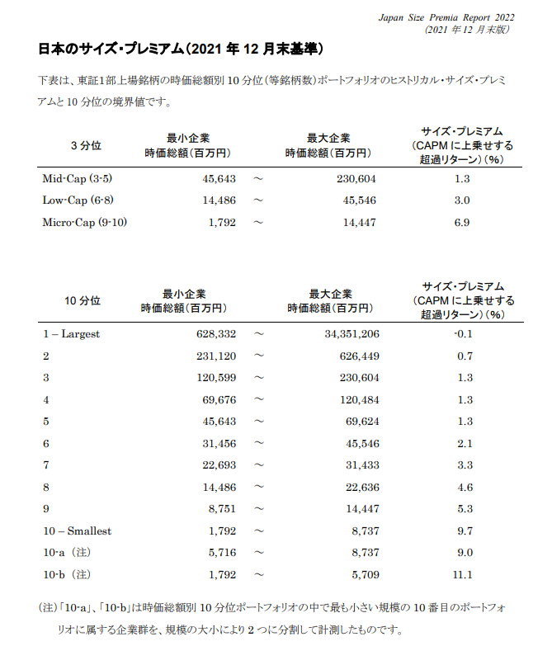
* | 株式価値（支配権プレミアム・非流動性ディスカウント考慮後） |  | #ERROR! |  |  | 株式価値レンジ： | - | -
*
* | ■ 感度分析
*
* |  |  |  |  |  | 永久成長率 |  | （単位：千円）
* |  |  | WACC | 0.0% | 0.5% | 1.0% | 1.5% | 2.0%
* | 成長率レンジ | 0.5% | #DIV/0! | #ERROR! | #ERROR! | #ERROR! | #ERROR! | #ERROR!
* | WACCレンジ | 0.5% | #DIV/0! | #ERROR! | #ERROR! | #ERROR! | #ERROR! | #ERROR! |  | コントロールプレミアムおよび非流動性ディスカウントは下枠内に入力
* |  |  | #DIV/0! | #ERROR! | #ERROR! | #ERROR! | #ERROR! | #ERROR! |  | 【基本は、両者とも0%】
* |  |  | #DIV/0! | #ERROR! | #ERROR! | #ERROR! | #ERROR! | #ERROR! |  | 支配権プレミアム
* |  |  | #DIV/0! | #ERROR! | #ERROR! | #ERROR! | #ERROR! | #ERROR! |  | 非流動性ディスカウント
* |  |  |  | 注）支配権プレミアムおよび非流動性ディスカウントについては考慮していない。
*
* | ■ WACCの算定
*
* | ① 株主資本コスト
* | リスクフリーレート | a | 0.250% | 10年国債利回り |  | 2026-02-16 | 現在
* | Relevered β | b=c×(1+d×(1-e)) | #DIV/0! | 以下を参照 |  |  |  |  |  | Relevered β=Unlevered β×(1+”D/Eレシオ”×(1-税率)
* | Unlevered β | c | #DIV/0! | 直近3年週次（SPEEDA） |  |  | 現在
* | D/Eレシオ | d | #DIV/0! | 類似会社のD/Eレシオ平均（SPEEDA） |  |  | 現在
* | 税率 | e | 34.0% | 実効税率
* | エクイティ・リスクプレミアム（ERP） | f | 5.5% | 【ibbotson Japanese ERP Report 2022（2022年6月末版）】を参考にM&A総合研究所で決定
* | サイズ・リスクプレミアム（SRP) | g | 11.1% | 【ibbotson Japan Size Premia Report 2022】2021年12月時点（時価総額1,792～5,709百万円のケース） |  |  |  |  |  | サイズリスクプレミアム |  | ⇒デフォルトは11.1%です。
* | 株主資本コスト | h=a+b×f+g | #DIV/0! |  |  |  |  |  |  |  |  | 何もしなければ注意書きに【ibbotson Jap～が表示されます。
*
* | ② 負債コスト
* | 借入利率 | i | 0.0% | 直近の加重平均借入利率（支払利息÷期首・期末平均借入残高）
* | 税率 | j | 34.0% | 実効税率
* | 負債コスト（税後） | k=i×(1-j) | 0.0%
*
* | ③ WACC
* | 株主資本コスト | =h | #DIV/0!
* | 最適化資本構成比 | l | #DIV/0! | 類似会社のD/Eレシオ平均（SPEEDA）より算定 |  |  |  |  |  | 類似会社のD/Eレシオ平均（SPEEDA）
* | 負債コスト（税後） | =k | 0.0% |  |  |  |  |  |  | ⇒つまりE102セルです。
* | 最適化負債構成比 | m | #DIV/0! | 類似会社のD/Eレシオ平均（SPEEDA）より算定
* | WACC（加重平均資本コスト） | =h×l+k×m | #DIV/0!
*
* | ■ 借入利率の算定
*
* |  | 2023-12-31 | 2024-12-31
* | 有利子負債合計 |  |  |  |  |  |  |  |  | 前期分は手入力になります。
* |  | 2期平均値⇒ |  | a
*
* | 支払利息・手形売却損合計 |  | #ERROR! | b
*
* | 借入利率 |  | 0.0% | =b/a
*

土地
 |  |  |  |  |  |  |  |  |  |  | 参考サイト：全国地価マップ（住居表示検索）
土地評価 |  |  |  |  |  |  |  |  |  |  | http://www.chikamap.jp/chikamap/Portal
 |  |  | <↓入力ガイド> | <↓入力ガイド> |  |  |  |  |  | (単位：千円)
【会社所有土地】
No | 用途・物件名 | 所 在 地 | 路線価等 （参考値） | ㎡単価 （採用値） | 面積 （㎡） | 帳簿価額 | 含み損益 | 評価額 | 使用した指標 | 備 考 | 対象地路線価 種別
【コロナの影響で三友調査ができず固定資産税評価額で評価した場合のコメント例↓】
--------------------------
〇月〇日時点で当該エリアは緊急事態宣言対象エリアであり、当該物件は現地調査・役所調査を行っていないため、いったん固定資産税評価額にて算定
--------------------------
※コロナ終息後に再評価を前提としているため、0.7等での割り戻しは行わないことを原則とする。
 |  |  |  |  |  | ① | ②－① | ②
1 |  |  |  |  |  |  |  |  | ㈱三友システムアプレイザル 『価格調査』 | 202x/xx/xx 調査時点 | 1.相続税路線価
2 |  |  |  |  |  |  |  |  | ㈱三友システムアプレイザル 『価格調査』 | 202x/xx/xx 調査時点 | 3.標準宅地価格
3 |  |  |  |  |  |  |  |  | ㈱三友システムアプレイザル 『机上調査』 | 202x/xx/xx 調査時点 | 3.標準宅地価格
4 |  |  |  |  |  |  |  |  | ㈱三友システムアプレイザル 『机上調査』 | 202x/xx/xx 調査時点
5
土地合計： |  |  |  |  | 0.00 | 0 | 0 | 0

 |  |  |  |  | <↓入力ガイド>
【収益物件評価】
No | 用途・物件名 | 所 在 地 |  | 科目内訳 | 簿価内訳 | 帳簿価額 | 含み損益 | 評価額 | 使用した指標 | 備 考
 |  |  |  |  |  | ① | ②－① | ②
1 | ●ビル |  |  | 土地 |  |  |  |  | ㈱三友システムアプレイザル 『収益付価格調査』 | 202x/xx/xx 調査時点 収益評価に含まれる損益についても別途控除
 |  |  |  | 建物
 |  |  |  | 附属設備
2 | ●マンション |  |  | 土地 |  |  |  |  | 東洋プロパティ㈱ 『収益付机上調査』 | 202x/xx/xx 調査時点 収益評価に含まれる損益についても別途控除
 |  |  |  | 建物
 |  |  |  | 附属設備
5 |  |  |  | 土地 |  |  |  |  |  | 202x/xx/xx 調査時点 収益物件として一括表記するため、各科目より控除 | 簿価を控除した場合、償却過不足の修正額は除外して修正すること
 |  |  |  | 建物
 |  |  |  | 附属設備
合計： |  |  |  |  | 0 | 0 | 0 | 0

【オーナー保有土地】
No | 用途・物件名 | 所 在 地 |  |  | 面積 （㎡） | 賃借料（年額） | 固定資産税 都市計画税 | 評価額 | 使用した指標 | 備考
1 |  |  |  |  | 0.00 |  |  |  | ㈱三友システムアプレイザル 『価格調査』 | 202x/xx/xx 調査時点
2 |  |  |  |  | 0.00 |  |  |  | ㈱三友システムアプレイザル 『机上調査』 | 202x/xx/xx 調査時点
3 |  |  |  |  | 0.00
合計： |  |  |  |  | 0.00 | 0 | 0 | 0

マニュアル (2)

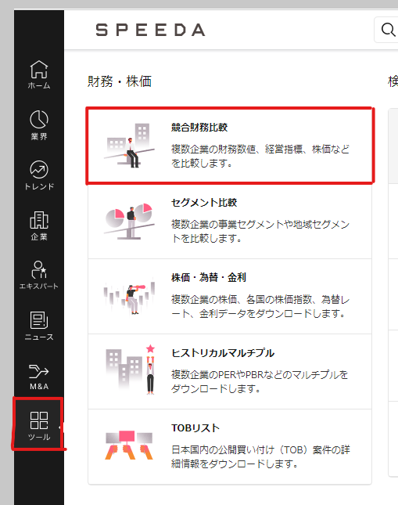
DCF＆マルチプルシートの下準備マニュアル編
▼SPEEDAのツールから競合財務比較 |  |  |  |  | ▼期間の選択
 |  |  |  |  | ①LTMチェックを外し、会社予測にチェック
 |  |  |  |  | ②年/半/四 直近年度を選択
 |  |  |  |  | ③企業の選択をクリック
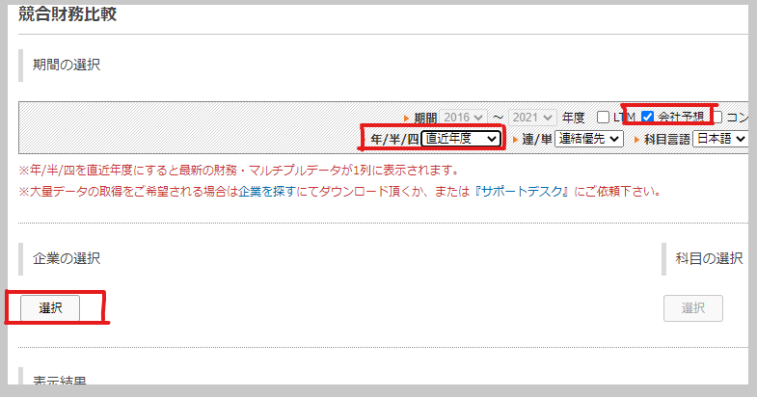

▼企業の選択
①「日本」を選択
②「業界名から探す」と「非上場企業を除く」にチェックを入れる
③業界名を検索欄に入力または、候補先一覧から選択
④選択した企業が入っているかチェック
⑤OKボタン
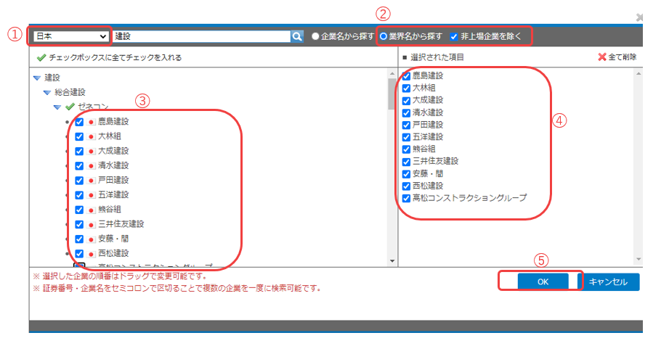

▼科目選択
分類：企業経営指標
①時価総額(自己株式調整後)
②有利子負債
③売上高合計 |  | 検索ボックスに直入力がベスト
④営業利益
⑤資産合計

分類：バリュエーション
①PER
②企業価値/EBITDA |  |  |  | バリュエーションから探すのがベスト
③Unlevered β：直近３年(週次) |  |  |  | Unlevered βのみ「直近３年(週次)」から選択するのを忘れずに
⇒β値(ベータ週次ベース)の項目から追加

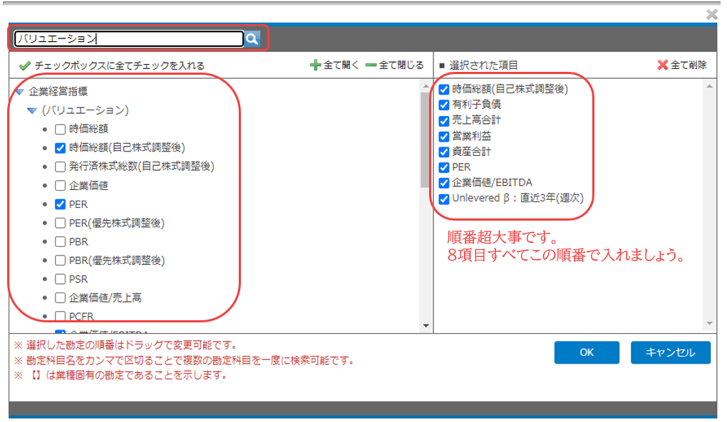

 | 1%
 | 1%

▼表示結果の縦軸横軸の変更
①企業を縦軸
②横軸に期間(上)、科目(下)にする
③最後にダウンロード
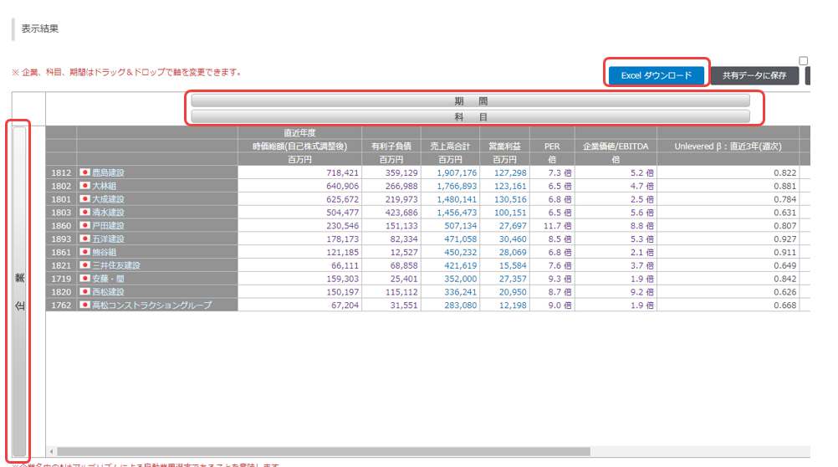

▼出てきたエクセルをコピペ
①赤枠内をコピーして貼り付け用シートに貼る |  |  | 【競合財務比較_貼付用】というシートです。 |  |  | 右クリックで数値を選択して貼るとキレイに貼れます。

説明一覧
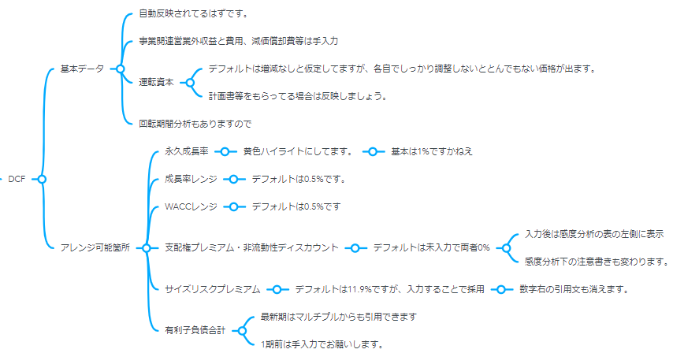
マニュアル(基本事項説明)一覧
目次 | ▼以下のリンクをクリックすると、各セクションのマニュアル参照に飛びます。 | 注意）sheetジャンプではないですよ
 | BS
 | PL
 | 実質利益及びEBITDAの算定
 | 修正PL
 | 財務ハイライト
 | 年買法
 | 超過収益法
 | マルチプル
 | DCF

 | 以下各sheet説明

 | BS
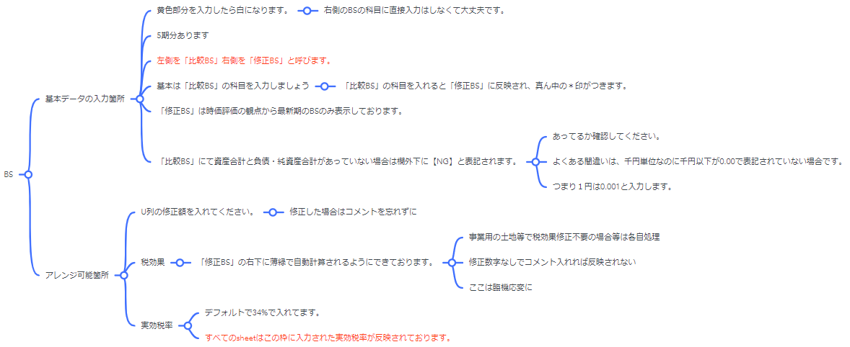

 | PL


 | 実質利益及びEBITDAの算定
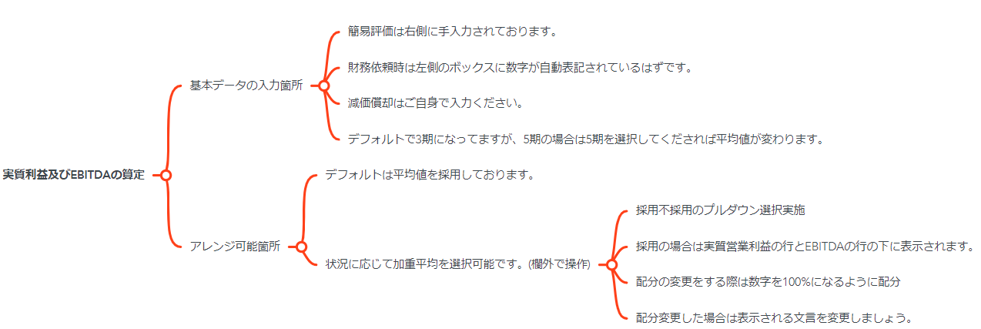

 | 修正PL

 | 財務ハイライト
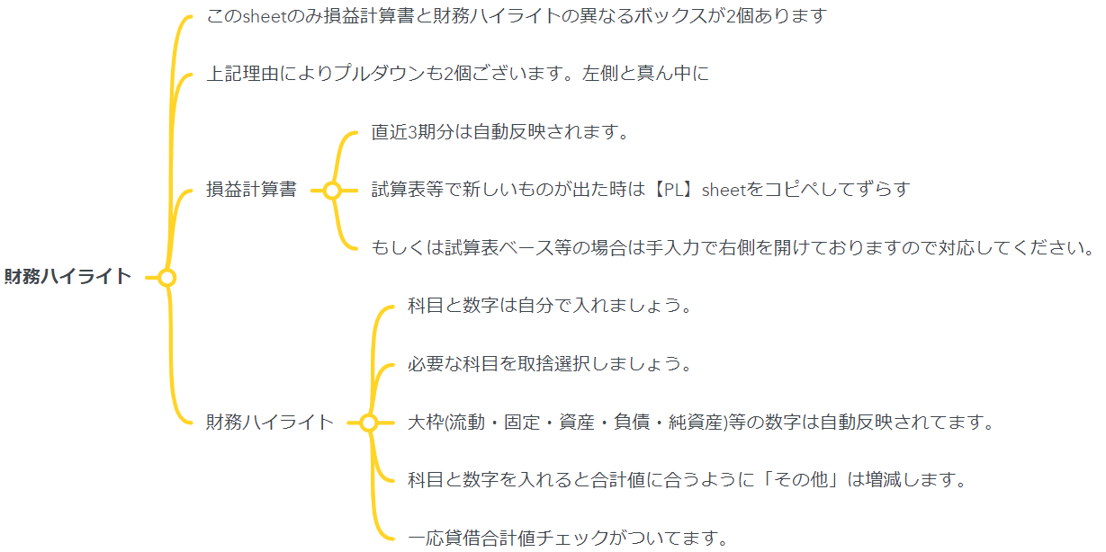

 | 年買法

 | 超過収益法
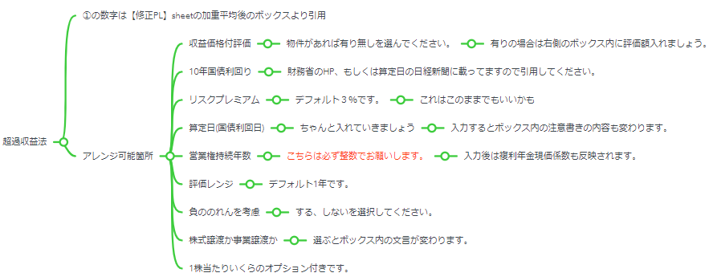

 | マルチプル
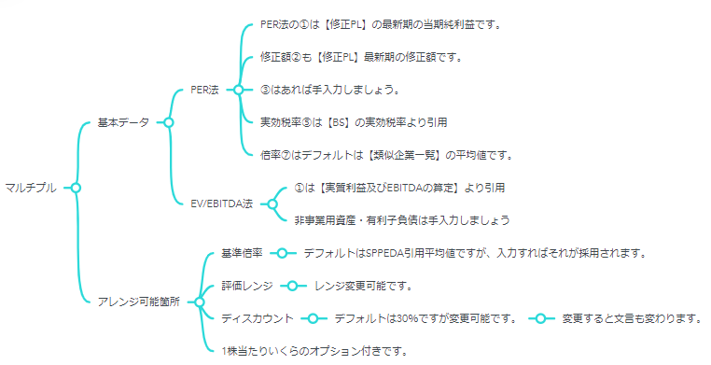

 | DCF

